Sheet1
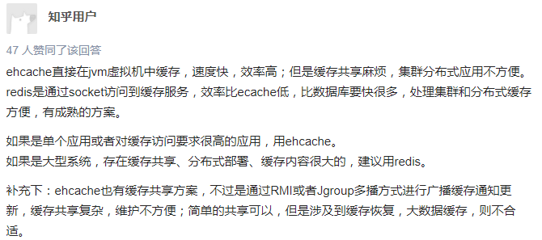

CDN 内容分发

